Ripartizione
 |  |  |  | USO DOMESTICO CONDOMINIALE ABITANTI PUGLIA Tariffe in vigore dal 01/01/2022 disponibili su www.aqp.it/clienti/tariffe

 |  |  |  | AQP rende disponibile questo strumento di calcolo di semplice utilizzo che consente di supportare l'attività di ripartizione degli importi fatturati tra ciascuna utenza indiretta secondo i criteri stabiliti nel TICSI, come previsto dall'art. 21.1 dell'Allegato A alla Deliberazione ARERA n. 609/2021/R/IDR del 21 dicembre 2021 "Integrazione della disciplina in materia di misura del Servizio Idrico Integrato (TIMSII)". Si precisa che questo strumento effettua il calcolo per ogni singola unità abitativa e quindi ne determina l’importo relativo. Attenzione: • Il valore calcolato (*) potrebbe non corrispondere con il totale della fattura del condominio, sia per la presenza di altre voci (acconti precedenti e rettifiche e/o addebiti/accrediti diversi) che concorrono alla determinazione dell'importo della stessa, ma anche, per una differente distribuzione delle fasce di consumo, che variano in relazione al numero dei componenti familiari di ciascuna unità abitativa rispetto al numero totale dei componenti familiari del condominio. Condizioni di utilizzo: AQP S.p.A. non risponde di utilizzi diversi da quelli previsti dalla Deliberazione ARERA 609/2021, è pertanto vietata la commercializzazione di questi strumenti di calcolo, il cui utilizzo deve essere conforme alle leggi vigenti e che tutelano la proprietà intellettuale. Nella misura massima consentita dalla legge, AQP S.p.A. non si assume alcuna responsabilità per errori o inesattezze nel calcolo o se i risultati dovessero essere difformi da quanto riportato da una eventuale fattura; il risultato rinvenuto dagli strumenti di calcolo, infatti, non riveste alcuna validità probatoria rimanendo la fattura sempre ed esclusivamente l’unico documento valido ai fini fiscali e degli addebiti dei consumi Ver. Ottobre 2022
Acquedotto Pugliese S.p.A. - Customer Management

Compila le celle in azzurro con i dati presenti in fattura
Importo fattura (opzionale) | - €

Periodo fattura | dal | al
Periodo 2022 Anno in Corso [AC] | 2022-01-01 | 2022-01-01
Totale Periodo fattura

Servizio Fognatura e depurazione? (SI/NO) |  | SI
Totale consumo in MC |  | -
Totale componenti familiari delle unità abitative |  | -
Numero moduli contrattuali/unità abitative |  | 0
 |  |  |  |  |  |  |  |  | Il valore calcolato (*) è determinato in base alle unità abitative e ai relativi componenti e consumi riportati dell'utente nello strumento di calcolo.

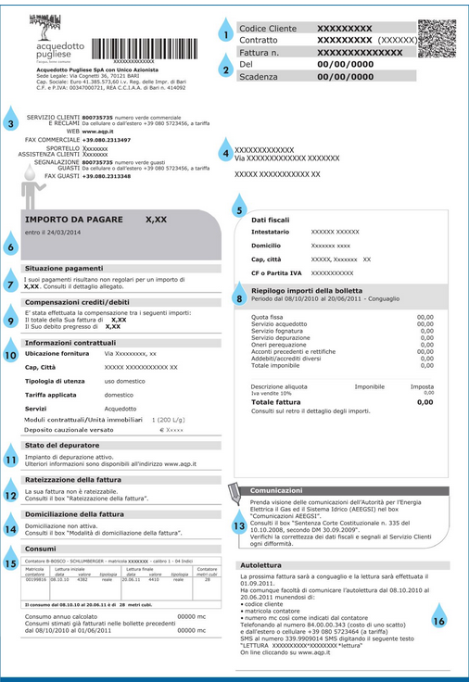
Compila le celle in azzurro in base al numero di moduli contrattuali/unità abitative del tuo condominio ed indica i relativi consumi |  |  |  |  |  |  |  |  |  |  |  | Totale valore calcolato (*)
Totale consumo in MC |  | 0 |  |  |  |  |  |  |  |  |  | - € | - €
Unità: riferimento unità abitativa (es. cognome e nome dell'interno) | Num. Componenti nucleo familiare (CNF) | AC (2022) Consumo (mc) | Imponibile a Tariffa Agevolata | Imponibile a Tariffa Base | Imponibile in I Eccedenza | Imponibile in II Eccedenza | Imponibile in III Eccedenza | Totale Imponibile Acqua | Imponibile Fogna | Imponibile Depurazione | Imponibile componenti tariffarie perequative UI | Imponibile Totale | Importo Totale con IVA
Unità1 | 0 | 0 | - € | - € | - € | - € | - € | - € | - € | - € | - € | - € | - €
Unità2 | 0 | 0 | - € | - € | - € | - € | - € | - € | - € | - € | - € | - € | - €
Unità3 | 0 | 0 | - € | - € | - € | - € | - € | - € | - € | - € | - € | - € | - €
Unità4 | 0 | 0 | - € | - € | - € | - € | - € | - € | - € | - € | - € | - € | - €
Unità5 | 0 | 0 | - € | - € | - € | - € | - € | - € | - € | - € | - € | - € | - €
Unità6 | 0 | 0 | - € | - € | - € | - € | - € | - € | - € | - € | - € | - € | - €
Unità7 | 0 | 0 | - € | - € | - € | - € | - € | - € | - € | - € | - € | - € | - €
Unità8 | 0 | 0 | - € | - € | - € | - € | - € | - € | - € | - € | - € | - € | - €
Unità9 | 0 | 0 | - € | - € | - € | - € | - € | - € | - € | - € | - € | - € | - €
Unità10 | 0 | 0 | - € | - € | - € | - € | - € | - € | - € | - € | - € | - € | - €
Unità11 | 0 | 0 | - € | - € | - € | - € | - € | - € | - € | - € | - € | - € | - €
Unità12 | 0 | 0 | - € | - € | - € | - € | - € | - € | - € | - € | - € | - € | - €
Unità13 | 0 | 0 | - € | - € | - € | - € | - € | - € | - € | - € | - € | - € | - €
Unità14 | 0 | 0 | - € | - € | - € | - € | - € | - € | - € | - € | - € | - € | - €
Unità15 | 0 | 0 | - € | - € | - € | - € | - € | - € | - € | - € | - € | - € | - €
Unità16 | 0 | 0 | - € | - € | - € | - € | - € | - € | - € | - € | - € | - € | - €
Unità17 | 0 | 0 | - € | - € | - € | - € | - € | - € | - € | - € | - € | - € | - €
Unità18 | 0 | 0 | - € | - € | - € | - € | - € | - € | - € | - € | - € | - € | - €
Unità19 | 0 | 0 | - € | - € | - € | - € | - € | - € | - € | - € | - € | - € | - €
Unità20 | 0 | 0 | - € | - € | - € | - € | - € | - € | - € | - € | - € | - € | - €
Unità21 | 0 | 0 | - € | - € | - € | - € | - € | - € | - € | - € | - € | - € | - €
Unità22 | 0 | 0 | - € | - € | - € | - € | - € | - € | - € | - € | - € | - € | - €
Unità23 | 0 | 0 | - € | - € | - € | - € | - € | - € | - € | - € | - € | - € | - €
Unità24 | 0 | 0 | - € | - € | - € | - € | - € | - € | - € | - € | - € | - € | - €
Unità25 | 0 | 0 | - € | - € | - € | - € | - € | - € | - € | - € | - € | - € | - €
Unità26 | 0 | 0 | - € | - € | - € | - € | - € | - € | - € | - € | - € | - € | - €
Unità27 | 0 | 0 | - € | - € | - € | - € | - € | - € | - € | - € | - € | - € | - €
Unità28 | 0 | 0 | - € | - € | - € | - € | - € | - € | - € | - € | - € | - € | - €
Unità29 | 0 | 0 | - € | - € | - € | - € | - € | - € | - € | - € | - € | - € | - €
Unità30 | 0 | 0 | - € | - € | - € | - € | - € | - € | - € | - € | - € | - € | - €
Unità31 | 0 | 0 | - € | - € | - € | - € | - € | - € | - € | - € | - € | - € | - €
Unità32 | 0 | 0 | - € | - € | - € | - € | - € | - € | - € | - € | - € | - € | - €
Unità33 | 0 | 0 | - € | - € | - € | - € | - € | - € | - € | - € | - € | - € | - €
Unità34 | 0 | 0 | - € | - € | - € | - € | - € | - € | - € | - € | - € | - € | - €
Unità35 | 0 | 0 | - € | - € | - € | - € | - € | - € | - € | - € | - € | - € | - €
Unità36 | 0 | 0 | - € | - € | - € | - € | - € | - € | - € | - € | - € | - € | - €
Unità37 | 0 | 0 | - € | - € | - € | - € | - € | - € | - € | - € | - € | - € | - €
Unità38 | 0 | 0 | - € | - € | - € | - € | - € | - € | - € | - € | - € | - € | - €
Unità39 | 0 | 0 | - € | - € | - € | - € | - € | - € | - € | - € | - € | - € | - €
Unità40 | 0 | 0 | - € | - € | - € | - € | - € | - € | - € | - € | - € | - € | - €
Unità41 | 0 | 0 | - € | - € | - € | - € | - € | - € | - € | - € | - € | - € | - €
Unità42 | 0 | 0 | - € | - € | - € | - € | - € | - € | - € | - € | - € | - € | - €
Unità43 | 0 | 0 | - € | - € | - € | - € | - € | - € | - € | - € | - € | - € | - €
Unità44 | 0 | 0 | - € | - € | - € | - € | - € | - € | - € | - € | - € | - € | - €
Unità45 | 0 | 0 | - € | - € | - € | - € | - € | - € | - € | - € | - € | - € | - €
Unità46 | 0 | 0 | - € | - € | - € | - € | - € | - € | - € | - € | - € | - € | - €
Unità47 | 0 | 0 | - € | - € | - € | - € | - € | - € | - € | - € | - € | - € | - €
Unità48 | 0 | 0 | - € | - € | - € | - € | - € | - € | - € | - € | - € | - € | - €
Unità49 | 0 | 0 | - € | - € | - € | - € | - € | - € | - € | - € | - € | - € | - €
Unità50 | 0 | 0 | - € | - € | - € | - € | - € | - € | - € | - € | - € | - € | - €

